Sheet1
Изображение | Артикул | Название | Категория | Бренд | Цена до скидки | Цена со скидкой | Размер скидки % | url | url_img | stars
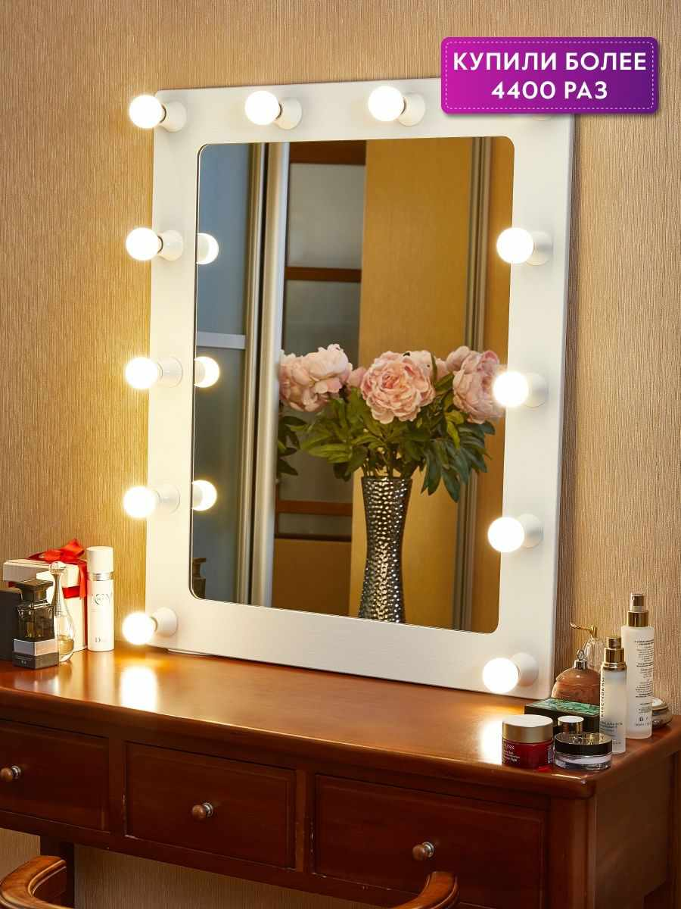 | 8101033 | Гримерное зеркало с подсветкой 230 Грим | Зеркала | Postermarket | 8691 | 6518 | 25 | https://www.wildberries.ru/catalog/8101033/detail.aspx?targetUrl=BP | https://images.wbstatic.net/big/new/8100000/8101033-1.jpg | 4
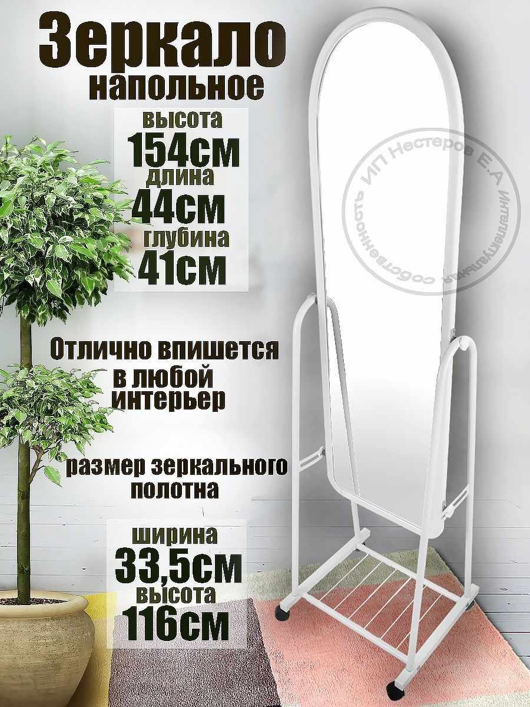 | 117777302 | Интерьерное зеркало напольное на колесах | Зеркала | KONONO | 8310 | 4321 | 48 | https://www.wildberries.ru/catalog/117777302/detail.aspx?targetUrl=BP | https://images.wbstatic.net/big/new/117770000/117777302-1.jpg | 4

